REGISTRO SANITARIO
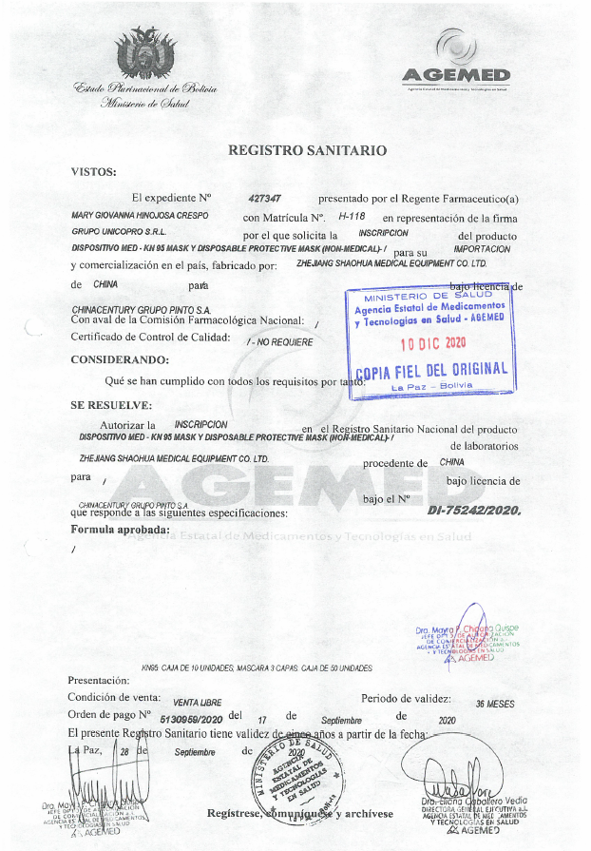
REGISTRO SANITARIO

CERTIFICADOS AGEMED
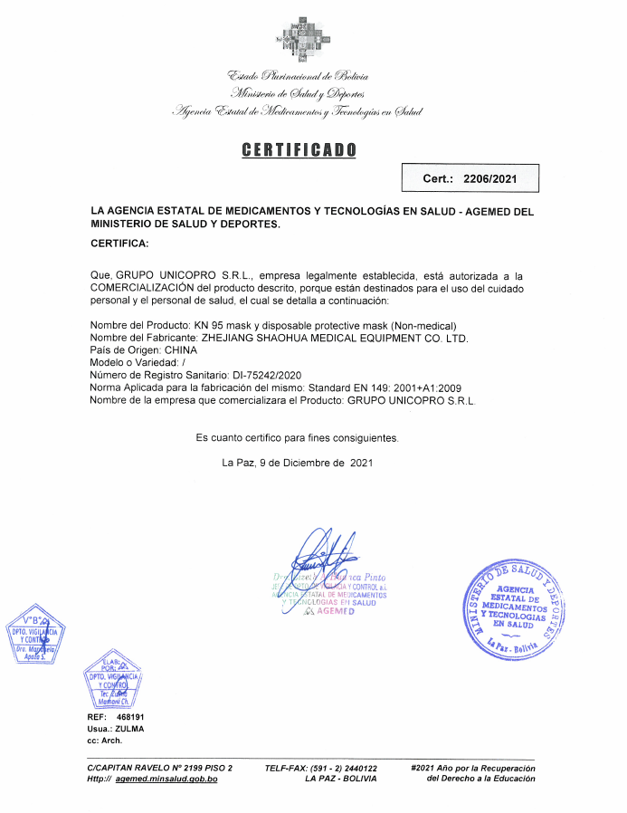
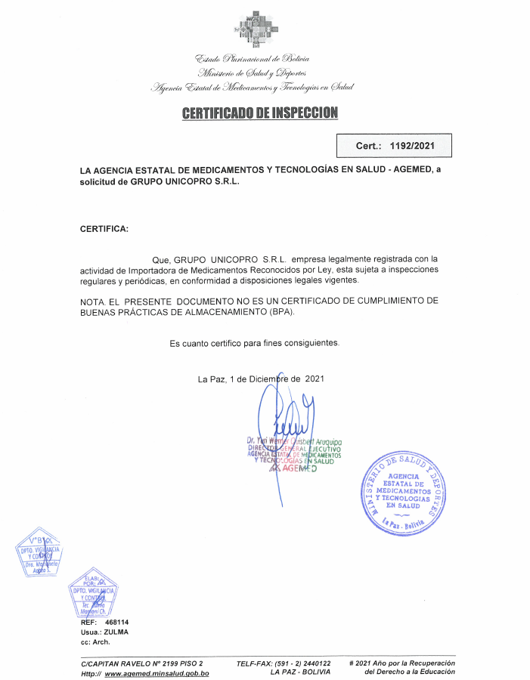
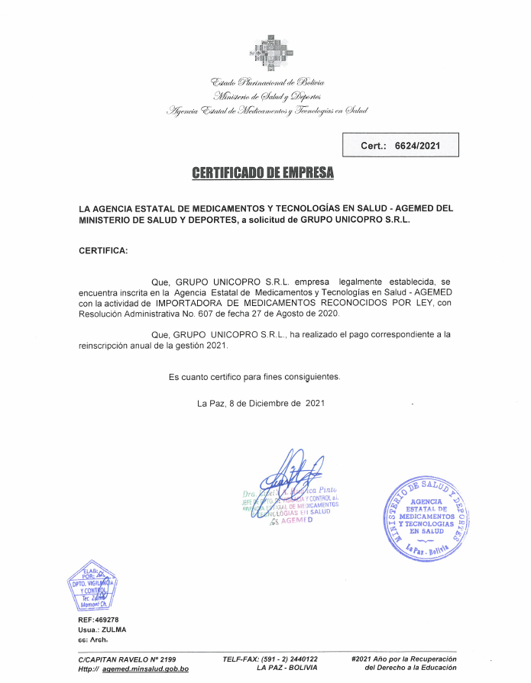
CERTIFICADO DE EMPRESA "GRUPO UNICOPRO S.R.L." EMITIDO POR AGEMED

CERTIFICADO DE BUENAS PRACTICAS
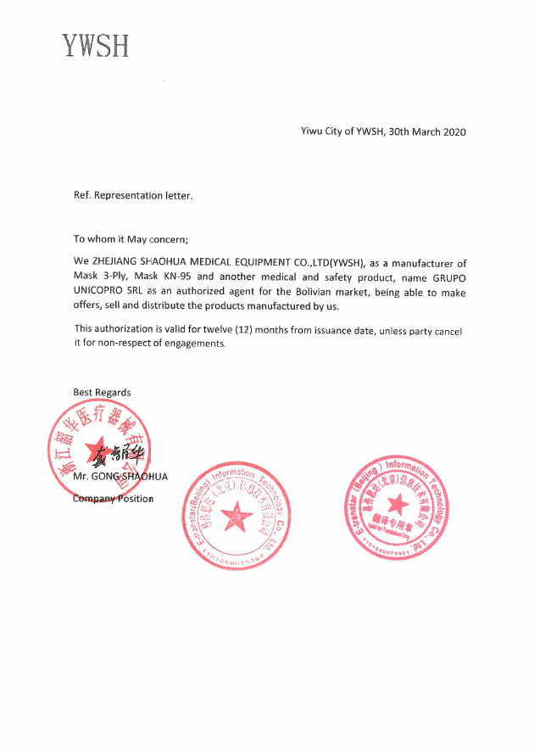
CERTIFICADO DE BUENAS PRACTICAS DE MANUFACTURA

